Titel
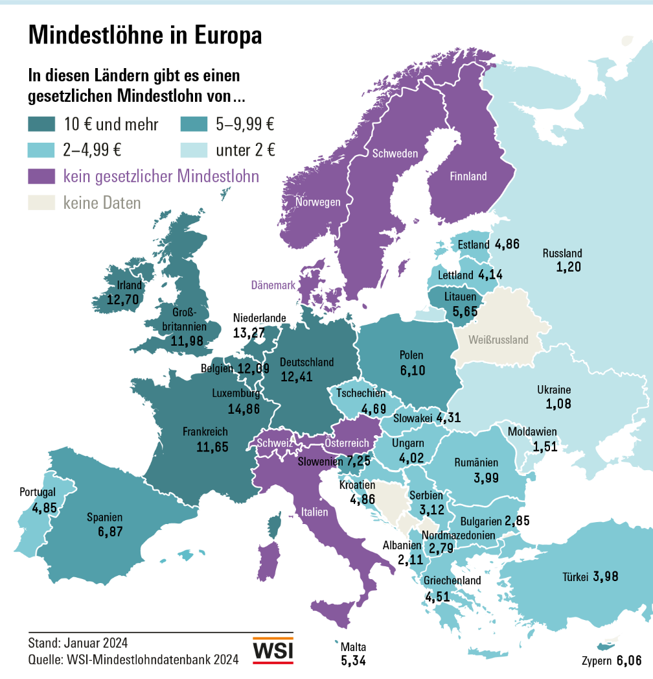
WSI-Mindestlohndatenbank
Version: Januar 2024

Kontakt:
Dr. Malte Lübker
Wirtschafts- und Sozialwissenschaftliches Institut (WSI)
der Hans-Böckler-Stiftung
Hans-Böckler-Straße 39
D-40476 Düsseldorf
Tel +49 (0)211 7778-574
E-Mail: malte.luebker@boeckler.de

Abb Europa in EUR Jan 2024
Gesetzliche Mindestlöhne (pro Stunde, in EUR) zum 1. Januar 2024

Luxemburg | 14.86
Niederlande | 13.27
Irland | 12.70
Deutschland | 12.41
Belgien | 12.09
Frankreich | 11.65
Slowenien | 7.25
Spanien | 6.87
Polen | 6.10
Zypern | 6.06
Litauen | 5.65
Malta | 5.34
Estland | 4.86
Kroatien | 4.86
Portugal | 4.85
Tschechien | 4.69
Griechenland | 4.51
Slowakei | 4.31
Lettland | 4.14
Ungarn | 4.02
Rumänien | 3.99
Bulgarien | 2.85

Anmerkungen: | Umrechnung in Euro anhand des Durchschnittskurses des Jahres 2023.

Abb Internat. in EUR Jan 2024
Gesetzliche Mindestlöhne (pro Stunde, in EUR) zum 1. Januar 2024

Luxemburg | 14.86
Niederlande | 13.27
Irland | 12.70
Deutschland | 12.41
Belgien | 12.09
Frankreich | 11.65
Slowenien | 7.25
Spanien | 6.87
Polen | 6.10
Zypern | 6.06
Litauen | 5.65
Malta | 5.34
Estland | 4.86
Kroatien | 4.86
Portugal | 4.85
Tschechien | 4.69
Griechenland | 4.51
Slowakei | 4.31
Lettland | 4.14
Ungarn | 4.02
Rumänien | 3.99
Bulgarien | 2.85
Großbritannien | 11.98
Türkei | 3.98
Serbien** | 3.12
Nordmazedonien** | 2.79
Albanien | 2.11
Moldawien | 1.51
Russland | 1.20
Ukraine | 1.08
Australien | 14.26
Neuseeland | 12.88
Kanada*** | 10.88
Korea | 6.98
USA | 6.70
Japan*** | 6.59
Argentinien | 2.44
Brasilien | 1.19

Anmerkungen: | Umrechnung in Euro anhand des Durchschnittskurses des Jahres 2023.
 | * National Living Wage für Arbeitnehmer ab 23 Jahren.
 | ** Geschätzt, da Mindestlohn als Nettolohn festgelegt wird.
 | *** Gewichteter Durchschnitt der regionalen Mindestlöhne.

Abb Internat. in KKS Jan 2024
Gesetzliche Mindestlöhne (pro Stunde, in KKS auf Euro-Basis) zum 1. Januar 2024

Deutschland | 9.94
Niederlande | 9.92
Luxemburg | 9.47
Frankreich | 9.23
Belgien | 9.18
Polen | 8.38
Irland | 7.57
Slowenien | 6.98
Litauen | 6.29
Spanien | 6.21
Rumänien | 5.89
Kroatien | 5.76
Zypern | 5.74
Malta | 5.18
Ungarn | 5.12
Portugal | 4.71
Tschechien | 4.57
Estland | 4.48
Griechenland | 4.47
Lettland | 4.33
Bulgarien | 4.26
Slowakei | 4.10
Türkei | 12.86
Großbritannien* | 8.18
Nordmazedonien** | 4.73
Serbien** | 4.25
Ukraine | 2.79
Albanien | 2.75
Russland | 2.42
Moldawien | 2.27
Australien | 9.43
Neuseeland | 8.90
Kanada*** | 7.53
Argentinien | 7.22
Korea | 6.34
Japan*** | 5.65
USA | 4.51
Brasilien | 1.56

Anmerkungen: | Umrechnung in KKS auf Euro-Basis aufgrund der von der Weltbank für 2022 ausgewiesenen Kaufkraftparitäten für den privaten Konsum.
 | * National Living Wage für Arbeitnehmer ab 23 Jahren.
 | ** Geschätzt, da Mindestlohn als Nettolohn festgelegt wird.
 | *** Gewichteter Durchschnitt der regionalen Mindestlöhne.

Abb Europa KKS Jan 2024
Gesetzliche Mindestlöhne (pro Stunde, in KKS auf Euro-Basis) zum 1. Januar 2024

Deutschland | 9.94
Niederlande | 9.92
Luxemburg | 9.47
Frankreich | 9.23
Belgien | 9.18
Polen | 8.38
Irland | 7.57
Slowenien | 6.98
Litauen | 6.29
Spanien | 6.21
Rumänien | 5.89
Kroatien | 5.76
Zypern | 5.74
Malta | 5.18
Ungarn | 5.12
Portugal | 4.71
Tschechien | 4.57
Estland | 4.48
Griechenland | 4.47
Lettland | 4.33
Bulgarien | 4.26
Slowakei | 4.10

Anmerkung: | Umrechnung in KKS auf Euro-Basis aufgrund der von der Weltbank für 2022 ausgewiesenen Kaufkraftparitäten für den privaten Konsum.

Abb Nominale Entwicklung 2024
Nominale Entwicklung gesetzlicher Mindestlöhne 2024*

 | 138,4
Türkei | 99.9
Moldawien | 25.0
Polen | 21.5
Kroatien | 20.0
Russland | 18.5
Bulgarien | 18.2
Serbien | 17.8
Albanien | 17.6
Ungarn | 15.0
Estland | 13.0
Niederlande | 12.9
Lettland | 12.9
Nordmazedonien | 12.6
Irland | 12.4
Malta | 10.8
Rumänien | 10.0
Litauen | 9.9
Großbritannien | 9.7
Griechenland | 9.4
Australien | 8.7
Brasilien | 8.4
Tschechien | 8.4
Portugal | 7.9
Luxemburg | 7.7
Slowakei | 7.1
Neuseeland | 7.1
Kanada | 6.4
Zypern | 6.4
Ukraine | 6.0
Spanien | 5.0
Japan | 4.3
Slowenien | 4.2
Deutschland | 3.4
Frankreich | 3.4
Korea | 2.5
Belgien | 2.0
USA | 0.0

Abb Reale Entwicklung 2024
Reale Entwicklung gesetzlicher Mindestlöhne 2024*

 | 7,6
Türkei | 29.8
Deutschland | -2.5
Bulgarien | 8.9
Moldawien | 10.3
Lettland | 3.5
Rumänien | 0.2
Belgien | -0.3
Nordmazedonien | 3.3
Russland | 12.5
Slowenien | -2.8
Serbien | 5.2
Polen | 9.6
Kroatien | 10.7
Japan | 1.0
Ungarn | -1.7
Frankreich | -2.2
Niederlande | 8.5
Albanien | 12.3
Neuseeland | 2.0
Portugal | 2.5
Spanien | 1.5
Korea | -0.9
Irland | 6.9
Malta | 5.0
Australien | 2.7
Griechenland | 5.0
Brasilien | 3.5
Luxemburg | 4.6
Großbritannien | 1.9
Kanada | 2.7
Litauen | 1.1
Slowakei | -3.5
Tschechien | -3.2
Estland | 3.6
USA | -2.9
Ukraine | -9.9
Zypern | 2.3

Abb Entwicklung EU 2000-2024
Mittlere Erhöhung des Mindestlohns in der EU, 2000-2024*

Angaben in Prozent, Veränderung zum Vorjahr
 | Nominale Entwicklung (Median für die EU) | Reale Entwicklung (Median für die EU)
2000 | 4.2 | 1.5
2001 | 5.7 | 1.1
2002 | 5.5 | 1.6
2003 | 5.6 | 1.6
2004 | 5.1 | 1.2
2005 | 6.3 | 1.7
2006 | 5.7 | 2.0
2007 | 5.1 | 2.5
2008 | 5.5 | 3.2
2009 | 4.3 | 0.0
2010 | 1.6 | 0.2
2011 | 1.4 | -0.2
2012 | 1.9 | -1.2
2013 | 2.1 | -0.8
2014 | 2.6 | 1.2
2015 | 2.2 | 1.4
2016 | 3.0 | 3.2
2017 | 5.0 | 5.0
2018 | 4.7 | 3.0
2019 | 5.2 | 3.9
2020 | 6.1 | 4.6
2021 | 3.1 | 2.2
2022 | 4.0 | 1.8
2023 | 12.0 | 0.6
2024 | 9.7 | 2.5

* Medianwert der nationalen Veränderungsraten, jeweils am 1. Januar gegenüber dem 1. Januar des Vorjahres.
Auf Grundlage von derzeit 21 EU-Staaten mit einem gesetzlichen Mindestlohn.
** Preisbereinigt um die Veränderung der nationalen Verbraucherprise im Vorjahr.

